상품제안서
폴베어 스핀텀블러 600ml | 상품코드: S44360

 |  |  |  |  |  |  | 02-713-8555 | www.synergygift.co.kr
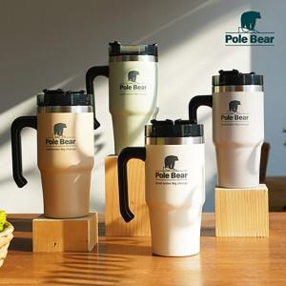

【상세/제작정보】

【인쇄/포장옵션】 | 레이저 / 포장지포장

【공급단가】 | 수량 | 30~ | 100~ | 300~ | 500~ | 1,000~
*VAT별도 | 크림베이지 | 17,400원 | 16,400원 | 15,700원 | 15,400원 | 15,100원
 | 웜그레이 | 17,400원 | 16,400원 | 15,700원 | 15,400원 | 15,100원
 | 탄 | 17,400원 | 16,400원 | 15,700원 | 15,400원 | 15,100원
 | 빈티지민트 | 17,400원 | 16,400원 | 15,700원 | 15,400원 | 15,100원

【상품 URL】 | https://www.synergygift.co.kr:443/src/goods_detail.php?gdno=44360

